퍼셉트론
AND |  | 둘 다 True여야만 True |  |  | x1
A | B | 연산결과 |  |  | x2
T | T | T |  |  | x3
T | F | F
F | T | F |  |  |  |  |  |  |  |  |  |  |  | OR 문제 해결
F | F | F |  |  |  |  |  |  |  |  |  | w1 | -0.5 |  | -0.5 | -0.5 | -0.5 | -0.5
 |  |  |  |  |  |  |  |  |  |  |  | w2 | 1 |  | 0 | 0 | 1 | 1
1
OR |  | 둘 중 하나라도 True면 True |  |  |  |  |  |  |  |  |  | w3 | 1 |  | 0 | 1 | 0 | 1
$τ$(s)
A | B | 연산결과 |  |  |  |  |  |  | bias |  |  |  |  | 더한값 | -0.5 | 0.5 | 0.5 | 1.5
T | T | T |  |  |  |  |  |  | 1
T | F | T | x1 | x2 | x3 | or | and | xor |  |  |  |  |  |  | FALSE | TRUE | TRUE | TRUE
F | T | T | 1 | 0 | 0 | 0 | 0 | 0 |  | w1
F | F | F | 1 | 0 | 1 | 1 | 0 | 1
 |  |  | 1 | 1 | 0 | 1 | 0 | 1
XOR |  | 두개가 다르면 True | 1 | 1 | 1 | 1 | 1 | 0 |  |  |  |  |  | 출력값
A | B | 연산결과 |  |  |  |  |  |  | 0 | w2 |  |  |  | -0.5
T | T | F
T | F | T
F | T | T
F | F | F |  |  |  |  |  |  |  |  | w3
 |  |  |  |  |  |  |  |  |  |  |  |  |  | AND 문제 해결
 |  |  |  |  |  |  |  |  |  |  |  | w1 | -2 |  | -2 | -2 | -2 | -2
 |  |  |  |  |  |  |  |  | 0 |  |  | w2 | 1 |  | 0 | 0 | 1 | 1
 |  |  |  |  |  |  |  |  |  |  |  | w3 | 1 |  | 0 | 1 | 0 | 1
$τ$(s)
 |  |  |  |  |  |  |  |  |  |  |  |  |  | 더한값 | -2 | -1 | -1 | 0

 |  |  |  |  |  |  |  |  |  |  |  |  |  |  | FALSE | FALSE | FALSE | TRUE

 |  |  |  |  |  |  |  |  |  |  |  |  |  | XOR 문제 해결 불가
 |  |  |  |  |  |  |  |  |  |  |  | w1 | -0.2 |  | -0.2 | -0.2 | -0.2 | -0.2
 |  |  |  |  |  |  |  |  |  |  |  | w2 | 0.2 |  | 0 | 0 | 0.2 | 0.2
 |  |  |  |  |  |  |  |  |  |  |  | w3 | 0.1 |  | 0 | 0.1 | 0 | 0.1
$τ$(s)
 |  |  |  |  |  |  |  |  |  |  |  |  |  | 더한값 | -0.2 | -0.1 | 0 | 0.1

 |  |  |  |  |  |  |  |  |  |  |  |  |  |  | FALSE | FALSE | TRUE | TRUE

계단함수
$$τ(s)$$
계단함수
s
-100 | -1
-90 | -1
-80 | -1
-70 | -1
-60 | -1
-50 | -1
-40 | -1
-30 | -1
-20 | -1
-10 | -1
0 | 1
10 | 1
20 | 1
30 | 1
40 | 1 | Activation Function(x)
50 | 1 | : 유의미한 값만 활용하고 나머지는 deactivate하여 계산하도록 유도
60 | 1
70 | 1
80 | 1
90 | 1
100 | 1

멀티레이어퍼셉트론
b1
x1 | 0 | 0 | 1 | 1
x2 | 0 | 1 | 0 | 1
b2
n1
 |  |  |  |  |  | 입력층 |  | 은닉층 |  | 출력층
 |  |  |  |  |  |  |  |  |  |  | n1 | 시그모이드 함수 적용 후 | T/F
 |  |  |  |  |  |  |  |  |  |  | 3 | 0.95257412682 | 1
x1 | x2 |  |  |  |  |  |  |  |  |  | 1 | 0.73105857863 | 1
0 | 0 |  |  |  | x1 |  |  |  |  |  | 1 | 0.73105857863 | 1
0 | 1 |  |  |  |  |  |  |  |  |  | -1 | 0.26894142137 | 0
1 | 0
1 | 1 |  |  |  |  |  |  |  |  |  | n2 | 시그모이드 함수 적용 후 | T/F
n2
 |  |  |  |  |  |  |  |  |  |  | -1 | 0.26894142137 | 0
 |  |  |  |  |  |  |  |  |  |  | 1 | 0.73105857863 | 1
 |  |  |  |  | x2 |  |  |  |  |  | 1 | 0.73105857863 | 1
 |  |  |  |  |  |  |  |  |  |  | 3 | 0.95257412682 | 1

 |  |  |  |  |  |  | W1 | W2 | 활성화함수(시그모이드 함수) |  |  |  | 출력값 : XOR
 |  |  |  |  |  |  | -2 |  |  |  | 출력값 |  | 0
 |  |  |  |  |  |  | 2 | W2 |  |  | 0 |  | 1
 |  |  |  |  |  |  | -2 | 1 |  |  | 1 |  | 1
 |  |  |  |  |  |  | 2 | 1 |  |  | 1 |  | 0
 |  |  |  |  |  |  |  |  |  |  | 0
 |  |  |  |  |  |  | b1 | b2
 |  |  |  |  |  |  | 3 | -1
 |  |  |  |  |  |  | -1

상관회귀
키 | 몸무게
170 | 65
155 | 50
150 | 45
175 | 70
165 | 55

데이터표현
이름 | 키 | 몸무게 | 성별 | 나이
홍일동 | 166 | 90 | 남 | 19
홍이동 | 168 | 60 | 여 | 19
홍삼동 | 170 | 50 | 남 | 19
홍사동 | 172 | 70 | 여 | 19
홍오동 | 174 | 45.3 | 남 | 19

정규분포
구간 | 확률분포 | 누적확률분포
-3 | 0.0044318484119 | 0.0013498980316
-2.9 | 0.0059525324198 | 0.0018658133004
-2.8 | 0.007915451583 | 0.0025551303304
-2.7 | 0.010420934814 | 0.003466973803
-2.6 | 0.013582969234 | 0.0046611880237
-2.5 | 0.017528300494 | 0.0062096653258
-2.4 | 0.022394530295 | 0.0081975359246
-2.3 | 0.028327037742 | 0.010724110022
-2.2 | 0.035474592846 | 0.013903447513
-2.1 | 0.04398359598 | 0.017864420563
-2 | 0.053990966513 | 0.022750131948
-1.9 | 0.065615814775 | 0.028716559816
-1.8 | 0.078950158301 | 0.035930319113
-1.7 | 0.094049077377 | 0.044565462759
-1.6 | 0.11092083468 | 0.0547992917
-1.5 | 0.12951759567 | 0.066807201269
-1.4 | 0.14972746564 | 0.080756659234
-1.3 | 0.17136859205 | 0.096800484586
-1.2 | 0.19418605498 | 0.11506967022
-1.1 | 0.21785217703 | 0.13566606095
-1 | 0.24197072452 | 0.15865525393
-0.9 | 0.2660852499 | 0.18406012535
-0.8 | 0.28969155276 | 0.21185539858
-0.7 | 0.31225393337 | 0.24196365222
-0.6 | 0.33322460289 | 0.27425311775
-0.5 | 0.35206532676 | 0.30853753873
-0.4 | 0.3682701403 | 0.34457825839
-0.3 | 0.38138781546 | 0.38208857781
-0.2 | 0.39104269398 | 0.42074029056
-0.1 | 0.39695254748 | 0.46017216272
0 | 0.3989422804 | 0.5
0.1 | 0.39695254748 | 0.53982783728
0.2 | 0.39104269398 | 0.57925970944
0.3 | 0.38138781546 | 0.61791142219
0.4 | 0.3682701403 | 0.65542174161
0.5 | 0.35206532676 | 0.69146246127
0.6 | 0.33322460289 | 0.72574688225
0.7 | 0.31225393337 | 0.75803634778
0.8 | 0.28969155276 | 0.78814460142
0.9 | 0.2660852499 | 0.81593987465
1 | 0.24197072452 | 0.84134474607
1.1 | 0.21785217703 | 0.86433393905
1.2 | 0.19418605498 | 0.88493032978
1.3 | 0.17136859205 | 0.90319951541
1.4 | 0.14972746564 | 0.91924334077
1.5 | 0.12951759567 | 0.93319279873
1.6 | 0.11092083468 | 0.9452007083
1.7 | 0.094049077377 | 0.95543453724
1.8 | 0.078950158301 | 0.96406968089
1.9 | 0.065615814775 | 0.97128344018
2 | 0.053990966513 | 0.97724986805
2.1 | 0.04398359598 | 0.98213557944
2.2 | 0.035474592846 | 0.98609655249
2.3 | 0.028327037742 | 0.98927588998
2.4 | 0.022394530295 | 0.99180246408
2.5 | 0.017528300494 | 0.99379033467
2.6 | 0.013582969234 | 0.99533881198
2.7 | 0.010420934814 | 0.9965330262
2.8 | 0.007915451583 | 0.99744486967
2.9 | 0.0059525324198 | 0.9981341867
3 | 0.0044318484119 | 0.99865010197

Conv_합성곱
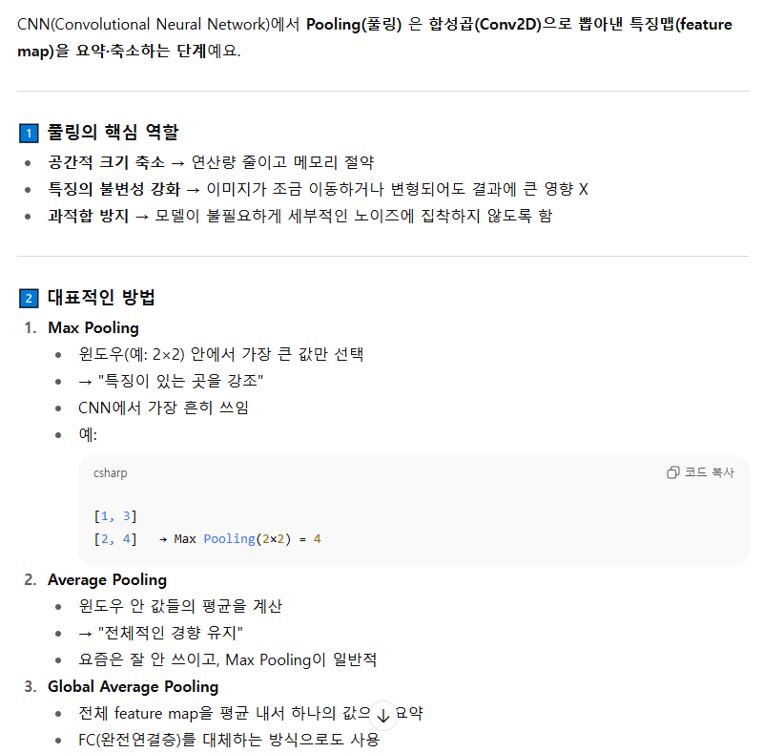
 |  |  |  |  |  |  |  |  |  |  |  |  | 주로
 |  |  |  |  |  |  |  |  |  |  |  |  | same padding을 통해 엣지를 두드러지게 만들어 특징을 더 잘 뽑을 수 있게함

 | CONV1D
 |  |  | 제로패딩 개념
 | 1차원 컨벌루션
 | 3 | 2 | 4 | 5 | 1 | 20 | 2 | 2

 | 커널 |  |  | 0.3 | 0.4 | 0.3 |  |  |  |  |  | * 동그라미 => 합성곱
 | mask kernel filter window
특징맵 | - | 2.9 | 3.7 | 3.5 | 7.9 | 8.9 | 7.4 | -

 |  | 0 덧대기 | > 패딩
 | 0 | 2.9 | 3.7 | 3.5 | 7.9 | 8.9 | 7.4 | 0
 | 바이어스 | 0.2
 |  | 3.1 | 3.9 | 3.7 | 8.1 | 9.1 | 7.6

 | 제로 패딩이 있는 이미지
 | 0 | 3 | 2 | 4 | 5 | 1 | 20 | 2 | 2 | 0
 | 커널
 |  | 0.3 | 0.4 | 0.3

 | - | 1.8 | 2.9 | 3.7 | 3.5 | 7.9 | 8.9 | 7.4 | 1.4 | -
 | - | 이 부분은 벡터연산이 불가해서 빈 공간이 발생하는데 1. 이를 채울 건지 2. 이를 비우고 사이즈를 줄일건지 두 가지 선택이 가능하다
 |  | 위 내용이 padding에 대한 내용이다

 | CON2D

 | 2차원 컨벌루션
 | 2 | 2 | 2 | 2 | 2 | 1 | 1 | 1 |  | 커널 | 3x3
 | 2 | 2 | 2 | 2 | 2 | 1 | 1 | 1 |  | -1 | 0 | 1
 | 2 | 2 | 2 | 2 | 2 | 1 | 1 | 1 |  | -1 | 0 | 1
 | 2 | 2 | 2 | 2 | 2 | 1 | 1 | 1 |  | -1 | 0 | 1
 | 2 | 2 | 2 | 9 | 9 | 9 | 9 | 9
 | 2 | 2 | 2 | 9 | 9 | 9 | 9 | 9
 | 2 | 2 | 2 | 9 | 9 | 9 | 9 | 9
 | 2 | 2 | 2 | 9 | 9 | 9 | 9 | 9

 | 특징맵
 | - | - | - | - | - | - | - | -
 | - | 0 | 0 | 0 | -3 | -3 | 0 | -
 | - | 0 | 0 | 0 | -3 | -3 | 0 | -
 | - | 0 | 7 | 7 | -2 | -2 | 0 | -
 | - | 0 | 14 | 14 | -1 | -1 | 0 | -
 | - | 0 | 21 | 21 | 0 | 0 | 0 | -
 | - | 0 | 21 | 21 | 0 | 0 | 0 | -
 | - | - | - | - | - | - | - | -

 | CONV와 POOLING

ML개념_회귀
1차 머신 예측
 | x | y(실제값) | 예측값 | 오차 |  | 오차제곱 |  |  | x=2 | 4 | 6 | 8 | y=ax+b
 | 2 | 81 | 82 | -1 |  | 1 | 값 | y=ax+b | 2a+b | 4a+b | 6a+b | 8a+b
 | 4 | 93 | 88 | 5 |  | 25 |  | 오차 | 2a+b-81 | 4a+b-93 | 6a+b-91 | 8a+b-97
 | 6 | 91 | 94 | -3 |  | 9 |  | 오차제곱 | (2a+b-81)^2 | (4a+b-93)^2 | (6a+b-91)^2 | (8a+b-97)^2
 | 8 | 97 | 100 | -3 |  | 9
 |  |  |  |  | 오차제곱합 | 44 |  | MSE | (2a+b-81)^2+(4a+b-93)^2 + (6a+b-91)^2 +(8a+b-97)^2
 | rmse | 3.3166247904 |  |  | RMSE | 3.3166247904
 |  |  |  |  | MSE | 11
 | w | 3 |  |  | MAE | 3
 | b | 76

2차 머신 예측
 | x | y(실제값) | 예측값 | 오차 |  | 오차제곱 |  |  |  |  |  |  | y=ax+b
 | 2 | 81 | 83.6 | -2.6 |  | 6.76
 | 4 | 93 | 88.2 | 4.8 |  | 23.04
 | 6 | 91 | 92.8 | -1.8 |  | 3.24
 | 8 | 97 | 97.4 | -0.4 |  | 0.16
 |  |  |  |  | 오차제곱합 | 33.2
 | rmse | 3.3166247904 |  |  | RMSE | 2.8809720582
 |  |  |  |  | MSE | 8.3
 | w | 2.3 |  |  | MAE | 2.4
 | b | 79

